F1
FICHE DE RECETTE

Pois chiches soufflés

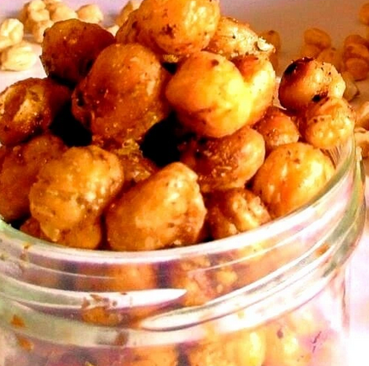
Type de recette | Tartinade
Nombre de portions | 5
Temps de préparation
Temps de cuisson
Temps de refroidissement
Coût matières total (HT) :
Coefficient multiplicateur :
Prix / Portion (HT) :

INGRÉDIENTS |  |  |  |  | 5

PRODUIT | UNITÉ | QUANTITÉ | PUHT | PTHT
Pois chiches cuits | 100 | Gr
Paprika fumé
Cumin
Piment de Cayenne
Huile d'olive | 30 | ML
Sel et poivre

TOTAL

DESCRIPTION DE LA RECETTE

1) Préchauffer le four à 210°C 2) Égoutter, rincer et bien sècher les pois chiches sur du papier absorbant 3) Mélanger les pois chiches avec le sel, le poivre et l'huile d'olive 4) Cuire pendant 20 minutes puis remuer et cuire à nouveau 10 minutes 5) Ajouter les épices aux pois chiches et mélanger puis cuire à nouveau 5 minutes 6) Laisser refroidir et conserver dans un bocal en verre fermé

